Hoja1
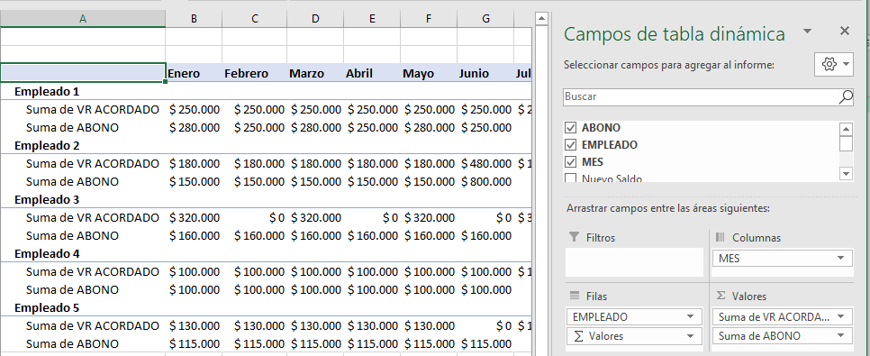
Excel Avanzado II - Power Pivot, Power Query y Power View
Lección 6: OTRA MANERA DE COMPARAR EL PRESUPUESTO CONTRA EL REAL, CONSOLIDANDO LA INFORMACIÓN EN POWER QUERY

Actividad práctica
1- Teniendo registrado en la tabla tbl_ACUERDOS_DE_PAGO un presupuesto de recaudo anual de cartera basado en los "Acuerdos de pago" de un fondo de empleados; y teniendo registrado en la tabla tbl_ABONOS los pagos mensuales que realmente los empleados han realizado durante el primer semestre, cree el informe de Tabla Dinámica de la imagen.

Imagen:

